Sheet1
 | Ćwiczenie 1 |  | Ćwiczenie 2 |  | Ćwiczenie 3 |  | Ćwiczenie 4
 | 22.03.2019 | 29.03.2019 | 05.04.2019 | 12.04.2019 | 26.04.2019 | 10.05.2019 | 24.05.2019 | 31.05.2019
Piotr Posiadała |  | X |  | X |  | X |  | X
Adam Jędrzejowski | X |  |  | X |  | x |  | X
Beata Kogut |  | X |  | X |  | X |  | X
Wojciech Jenczalik |  | X | X |  | X |  | X
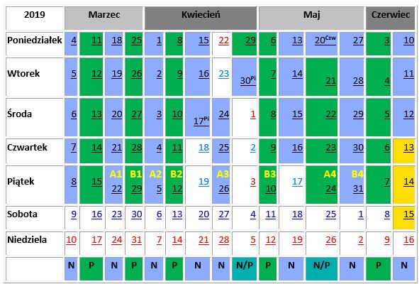
Jakub Luks |  | X |  | X |  | X |  | X
Weronika Grzegory | X |  | X |  | X |  |  | X
Aleksandra Podlasek | X |  | X |  | X |  |  | X
Karol Kozłowski | X |  |  | X |  | X |  | X
Krystian Kurek | X |  | X |  |  | X | X
Damian Ćwiek | X |  | X |  |  | X | X
Paweł Bocian |  | X | X |  | X |  | X
Łukasz Michowski |  | x | X |  | X |  | X
Agnieszka Cieślak |  | X |  | X |  | X | X
Jakub Brzozowski |  | X |  | X |  | X | X
Marcin Kubalski | X |  | X |  | X |  | X
Izabela Deruś | X |  |  | X | X |  | X
Iga Jadczyszyn | X |  |  | X | X |  | X
Sebastian Jakubaszek |  | X | X |  | X |  | X
Emil Zawiślak | X |  |  | X | X |  | X
Katarzyna Kowalska |  | X |  | X |  | X |  | X
Adrian Szymanowski |  | X |  | X |  | X |  | X
Marcin Kołacz | X |  | X |  | X |  | X
Liczba osób | 11 | 11 | 10 | 12 | 11 | 11 | 13 | 9

